상품제안서
슬링투톤 양장 다이어리 25절/32절 | 상품코드: S38242

 |  |  |  |  |  |  | 02-713-8555 | www.synergygift.co.kr
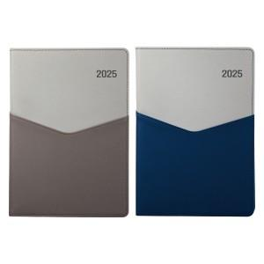 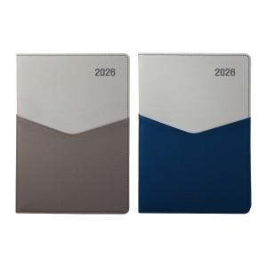

【상세/제작정보】 | <p><span style="font-size: 18.6667px;">※ 200부 미만 OPP포장 진행시 100,000원(VAT별도) 발생 됩니다.</span></p><p><span style="font-size: 18.6667px;">※ 500부 미만 압축(랩핑)포장 진행시 350,000원(VAT별도) 발생 됩니다.</span></p>

【인쇄/포장옵션】 | 불박, 금박, 은박 / 포장불가능

【공급단가】 | 수량 | 100~ | 200~ | 500~ | 1,000~ | 3,000~
*VAT별도 | 25절 | 7,750원 | 7,560원 | 7,250원 | 7,060원 | 6,880원
 | 32절 | 7,870원 | 7,680원 | 7,370원 | 7,180원 | 6,990원

【상품 URL】 | https://www.synergygift.co.kr:443/src/goods_detail.php?gdno=38242

